Абсолютная цена
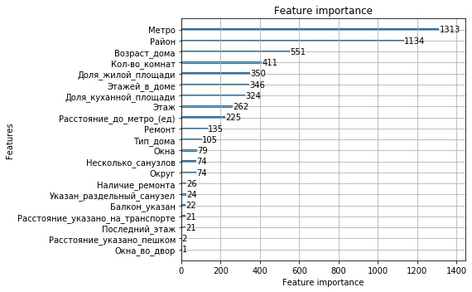
Weight Gain | Feature |  | Weight Split | Feature
0.5319 | Район |  | 0.2387 | Метро
0.2679 | Кол-во комнат | 2 | 0.2062 | Район
0.0807 | Метро | 3 | 0.1002 | Возраст дома
0.0491 | Возраст дома | 4 | 0.0747 | Кол-во комнат
0.0274 | Несколько санузлов | 5 | 0.0636 | Доля жилой площади
0.0118 | Ремонт | 6 | 0.0629 | Этажей в доме
0.0080 | Этажей в доме | 7 | 0.0589 | Доля куханной площади
0.0064 | Тип дома | 8 | 0.0476 | Этаж
0.0056 | Доля куханной площади | 9 | 0.0409 | Расстояние до метро (ед)
0.0045 | Этаж | 10 | 0.0245 | Ремонт
0.0043 | Доля жилой площади | 11 | 0.0191 | Тип дома
0.0011 | Расстояние до метро (ед) | 12 | 0.0144 | Окна
0.0004 | Окна | 13 | 0.0135 | Несколько санузлов
0.0003 | Округ | 14 | 0.0135 | Округ
0.0002 | Указан раздельный санузел | 15 | 0.0047 | Наличие ремонта
0.0001 | Наличие ремонта | 16 | 0.0044 | Указан раздельный санузел
0.0001 | Балкон указан | 17 | 0.0040 | Балкон указан
0.0001 | Расстояние указано на транспорте | 18 | 0.0038 | Расстояние указано на транспорте
0.0000 | Последний этаж | 19 | 0.0038 | Последний этаж
0.0000 | Расстояние указано пешком | 20 | 0.0004 | Расстояние указано пешком

Цена за метр
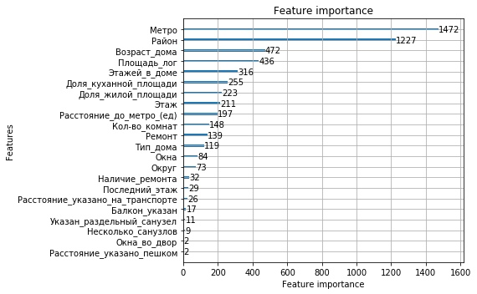
Weight Gain | Feature |  | Weight Split | Feature
0.6828 | Район | 1 | 0.2676 | Метро
0.1707 | Метро | 2 | 0.2231 | Район
0.0414 | Возраст дома | 3 | 0.0858 | Возраст дома
0.0275 | Ремонт | 4 | 0.0793 | Площадь лог
0.0244 | Площадь лог | 5 | 0.0575 | Этажей в доме
0.0190 | Этажей в доме | 6 | 0.0464 | Доля куханной площади
0.0116 | Доля куханной площади | 7 | 0.0405 | Доля жилой площади
0.0048 | Этаж | 8 | 0.0384 | Этаж
0.0048 | Тип дома | 9 | 0.0358 | Расстояние до метро (ед)
0.0031 | Кол-во комнат | 10 | 0.0269 | Кол-во комнат
0.0025 | Округ | 11 | 0.0253 | Ремонт
0.0022 | Доля жилой площади | 12 | 0.0216 | Тип дома
0.0017 | Расстояние до метро (ед) | 13 | 0.0153 | Окна
0.0015 | Наличие ремонта | 14 | 0.0133 | Округ
0.0009 | Окна | 15 | 0.0058 | Наличие ремонта
0.0002 | Указан раздельный санузел | 16 | 0.0053 | Последний этаж
0.0002 | Последний этаж | 17 | 0.0047 | Расстояние указано на транспорте
0.0002 | Окна во двор | 18 | 0.0031 | Балкон указан
0.0001 | Расстояние указано на транспорте | 19 | 0.0020 | Указан раздельный санузел
0.0001 | Балкон указан | 20 | 0.0016 | Несколько санузлов

Цена за метр студии
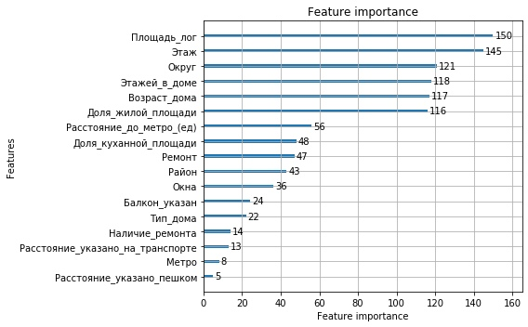
Weight Gain | Feature |  | Weight Split | Feature
0.2125 | Округ | 1 | 0.1385 | Площадь лог
0.1589 | Этажей в доме | 2 | 0.1339 | Этаж
0.1226 | Район | 3 | 0.1117 | Округ
0.1048 | Метро | 4 | 0.1090 | Этажей в доме
0.0898 | Площадь лог | 5 | 0.1080 | Возраст дома
0.0772 | Этаж | 6 | 0.1071 | Доля жилой площади
0.0678 | Возраст дома | 7 | 0.0517 | Расстояние до метро (ед)
0.0371 | Ремонт | 8 | 0.0443 | Доля куханной площади
0.0321 | Балкон указан | 9 | 0.0434 | Ремонт
0.0293 | Расстояние до метро (ед) | 10 | 0.0397 | Район
0.0199 | Наличие ремонта | 11 | 0.0332 | Окна
0.0192 | Доля куханной площади | 12 | 0.0222 | Балкон указан
0.0137 | Доля жилой площади | 13 | 0.0203 | Тип дома
0.0053 | Окна | 14 | 0.0129 | Наличие ремонта
0.0039 | Расстояние указано пешком | 15 | 0.0120 | Расстояние указано на транспорте
0.0039 | Тип дома | 16 | 0.0074 | Метро
0.0017 | Расстояние указано на транспорте | 17 | 0.0046 | Расстояние указано пешком
0 | Указан раздельный санузел | 18 | 0 | Кол-во комнат
0 | Последний этаж | 19 | 0 | Несколько санузлов
0 | Несколько санузлов | 20 | 0 | Первый этаж

Цена за метр 1 комната
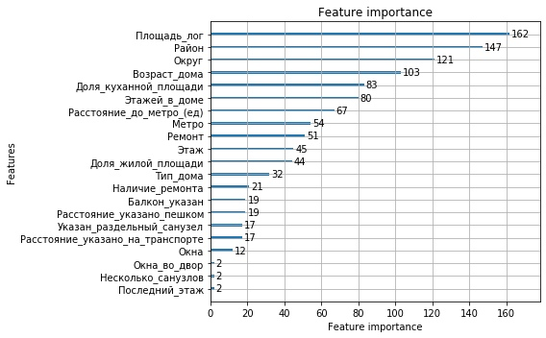
Weight Gain | Feature |  | Weight Split | Feature
0.5453 | Район | 1 | 0.1473 | Площадь лог
0.1186 | Округ | 2 | 0.1336 | Район
0.0901 | Метро | 3 | 0.1100 | Округ
0.0747 | Площадь лог | 4 | 0.0936 | Возраст дома
0.0335 | Этажей в доме | 5 | 0.0755 | Доля куханной площади
0.0319 | Ремонт | 6 | 0.0727 | Этажей в доме
0.0295 | Возраст дома | 7 | 0.0609 | Расстояние до метро (ед)
0.0209 | Расстояние до метро (ед) | 8 | 0.0491 | Метро
0.0149 | Доля куханной площади | 9 | 0.0464 | Ремонт
0.0083 | Доля жилой площади | 10 | 0.0409 | Этаж
0.0081 | Расстояние указано пешком | 11 | 0.0400 | Доля жилой площади
0.0062 | Расстояние указано на транспорте | 12 | 0.0291 | Тип дома
0.0061 | Этаж | 13 | 0.0191 | Наличие ремонта
0.0052 | Тип дома | 14 | 0.0173 | Расстояние указано пешком
0.0019 | Наличие ремонта | 15 | 0.0173 | Балкон указан
0.0015 | Указан раздельный санузел | 16 | 0.0155 | Расстояние указано на транспорте
0.0015 | Балкон указан | 17 | 0.0155 | Указан раздельный санузел
0.0014 | Окна | 18 | 0.0109 | Окна
0.0003 | Несколько санузлов | 19 | 0.0018 | Несколько санузлов
0.0003 | Окна во двор | 20 | 0.0018 | Окна во двор

Цена за метр 2 комнаты
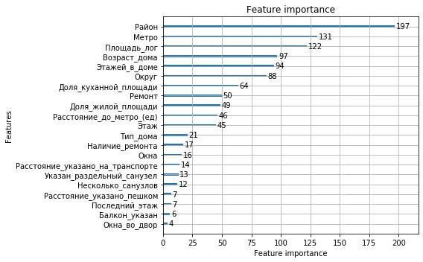
Weight Gain | Feature |  | Weight Split | Feature
0.6919 | Район | 1 | 0.1791 | Район
0.1048 | Метро | 2 | 0.1191 | Метро
0.0711 | Округ | 3 | 0.1109 | Площадь лог
0.0280 | Площадь лог | 4 | 0.0882 | Возраст дома
0.0274 | Ремонт | 5 | 0.0855 | Этажей в доме
0.0197 | Этажей в доме | 6 | 0.0800 | Округ
0.0150 | Возраст дома | 7 | 0.0582 | Доля куханной площади
0.0146 | Доля куханной площади | 8 | 0.0455 | Ремонт
0.0057 | Расстояние до метро (ед) | 9 | 0.0445 | Доля жилой площади
0.0055 | Доля жилой площади | 10 | 0.0418 | Расстояние до метро (ед)
0.0031 | Этаж | 11 | 0.0409 | Этаж
0.0025 | Тип дома | 12 | 0.0191 | Тип дома
0.0025 | Наличие ремонта | 13 | 0.0155 | Наличие ремонта
0.0020 | Несколько санузлов | 14 | 0.0145 | Окна
0.0015 | Окна | 15 | 0.0127 | Расстояние указано на транспорте
0.0013 | Указан раздельный санузел | 16 | 0.0118 | Указан раздельный санузел
0.0010 | Расстояние указано пешком | 17 | 0.0109 | Несколько санузлов
0.0010 | Расстояние указано на транспорте | 18 | 0.0064 | Последний этаж
0.0009 | Балкон указан | 19 | 0.0064 | Расстояние указано пешком
0.0004 | Окна во двор | 20 | 0.0055 | Балкон указан

Цена за метр 3 комнаты
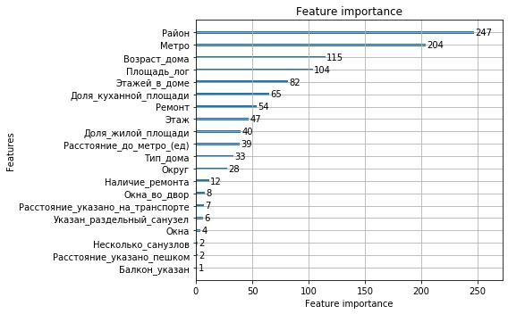
Weight Gain | Feature |  | Weight Split | Feature
0.7290 | Район | 1 | 0.2245 | Район
0.1034 | Метро | 2 | 0.1855 | Метро
0.0432 | Возраст дома | 3 | 0.1045 | Возраст дома
0.0374 | Площадь лог | 4 | 0.0945 | Площадь лог
0.0272 | Ремонт | 5 | 0.0745 | Этажей в доме
0.0193 | Этажей в доме | 6 | 0.0591 | Доля куханной площади
0.0109 | Доля куханной площади | 7 | 0.0491 | Ремонт
0.0073 | Этаж | 8 | 0.0427 | Этаж
0.0064 | Округ | 9 | 0.0364 | Доля жилой площади
0.0052 | Доля жилой площади | 10 | 0.0355 | Расстояние до метро (ед)
0.0044 | Тип дома | 11 | 0.0300 | Тип дома
0.0032 | Расстояние до метро (ед) | 12 | 0.0255 | Округ
0.0012 | Наличие ремонта | 13 | 0.0109 | Наличие ремонта
0.0005 | Расстояние указано на транспорте | 14 | 0.0073 | Окна во двор
0.0004 | Окна во двор | 15 | 0.0064 | Расстояние указано на транспорте
0.0003 | Указан раздельный санузел | 16 | 0.0055 | Указан раздельный санузел
0.0003 | Окна | 17 | 0.0036 | Окна
0.0002 | Балкон указан | 18 | 0.0018 | Несколько санузлов
0.0002 | Расстояние указано пешком | 19 | 0.0018 | Расстояние указано пешком
0.0001 | Несколько санузлов | 20 | 0.0009 | Балкон указан

